关系图
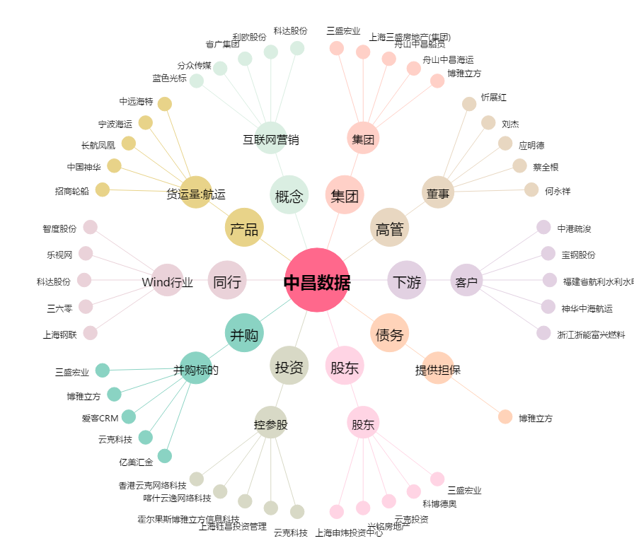
中昌数据[600242.SH] - 关系概览图

